Kalender
2022 | Ausbildungskalender | - Jeden Samstag 13:00 Uhr Samstagsausbildung - Freitags Kinderfeuerwehr/Jugendübung im Wechsel - Fachgruppen üben selbstständig nach Terminabsprache durch den Verantwortlichen |  |  |  |  |  |  |  |  |  | 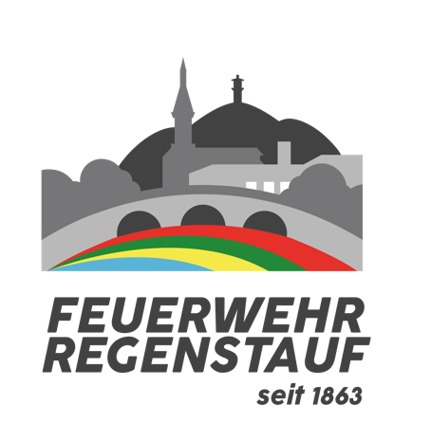
Datum | Januar | Februar | März | April | Mai | Juni | Juli | August | September | Oktober | November | Dezember
1
2
3
4 |  |  |  |  |  |  |  |  |  | 19:00 Uhr Atemschutzstrecke
5
6
7
8 |  |  |  | 20:00 Uhr Monatsversammlung |  |  | 20:00 Uhr Monatsversammlung
9 |  |  |  | 13:00 Uhr Praxis Monatsversammlung |  |  | 13:00 Uhr Praxis Monatsversammlung |  | 17:00 Uhr Brandübungsanlage NM 20:00 Uhr Monatsversammlung |  |  | 20:00 Uhr Monatsversammlung
10 |  |  |  |  |  | 20:00 Uhr Monatsversammlung |  |  | 13:00 Uhr Praxis Monatsversammlung |  |  | 13:00 Uhr Praxis Monatsversammlung
11 |  | 20:00 Uhr Monatsversammlung | 20:00 Uhr Monatsversammlung |  |  | 13:00 Uhr Praxis Monatsversammlung |  |  |  |  | 20:00 Uhr Monatsversammlung
12 |  | 13:00 Uhr Praxis Monatsversammlung | 13:00 Uhr Praxis Monatsversammlung |  |  |  |  | 20:00 Uhr Monatsversammlung |  |  | 13:00 Uhr Praxis Monatsversammlung
13 |  |  |  |  | 20:00 Uhr Monatsversammlung |  |  | 13:00 Uhr Praxis Monatsversammlung
14 | 20:00 Uhr Monatsversammlung |  |  |  | 13:00 Uhr Praxis Monatsversammlung |  |  |  |  | 20:00 Uhr Monatsversammlung
15 | 13:00 Uhr Praxis Monatsversammlung |  |  |  |  |  |  |  |  | 13:00 Uhr Praxis Monatsversammlung
16
17
18
19
20
21
22
23 |  |  |  |  |  | 19:10 Uhe Atemschutzstrecke
24
25 | 19:00 Uhr Atemschutzstrecke |  |  |  |  | 09:00 Uhr Brandübungsanlage NM
26
27
28
29
30
31

